現状コストⅠ
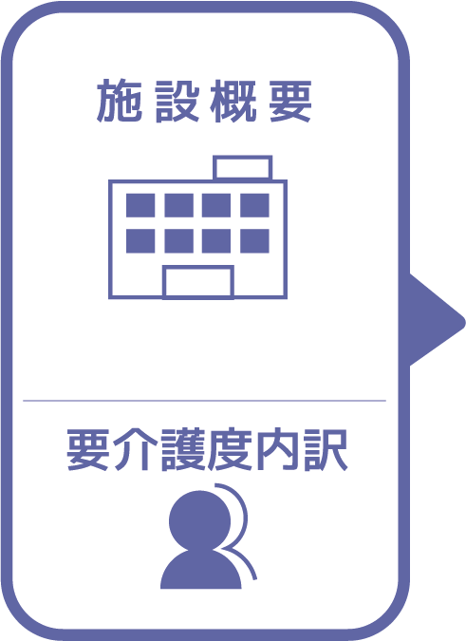
施設名 | くみうみの里
種類 | 特別養護老人ホーム
職員数（人） | 90
夜勤人数（人）/日 | 5
平均賃金/月 | ¥240,181
平均分単価（円） | ¥24
定員（人） | 90
Ⅰ Ⅱ（人） | 2
Ⅲ（人） | 26
Ⅳ（人） | 30
Ⅴ（人） | 32

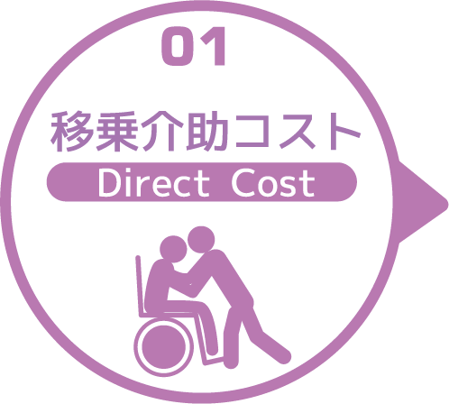
寝室 | 移乗介助対象者（人） | うち二人介助を要する対象者数（人） | のべ介助者数（人）/日 | 介助対象者一人当たりの所要時間（分） | 介助対象者一人当たりの移乗回数/日 | 必要コスト/月 | 必要コスト/年
 | 73 | 3 | 912 | 3 | 12 | ¥1,961,712 | ¥23,540,544
脱衣室 | 移乗介助対象者（人） | うち二人介助を要する対象者数（人） | のべ介助者数（人）/日 | 介助対象者一人当たりの所要時間（分） | 介助対象者一人当たりの移乗回数/日 | 必要コスト/月 | 必要コスト/年
 | 63 | 9 | 144 | 1 | 2 | ¥12,960 | ¥155,520
浴室 | 移乗介助対象者（人） | うち二人介助を要する対象者数（人） | のべ介助者数（人）/日 | 介助対象者一人当たりの所要時間（分） | 介助対象者一人当たりの移乗回数/日 | 必要コスト/月 | 必要コスト/年
 | 18 | 18 | 72 | 1 | 2 | ¥51,624 | ¥619,488
トイレ | 移乗介助対象者（人） | うち二人介助を要する対象者数（人） | のべ介助者数（人）/日 | 介助対象者一人当たりの所要時間（分） | 介助対象者一人当たりの移乗回数/日 | 必要コスト/月 | 必要コスト/年
 | 26 | 4 | 180 | 1 | 6 | ¥4,302 | ¥51,624
 |  |  |  |  |  | コスト合計/月 | コスト合計/年
 |  |  |  |  |  | ¥2,030,598 | ¥24,367,176

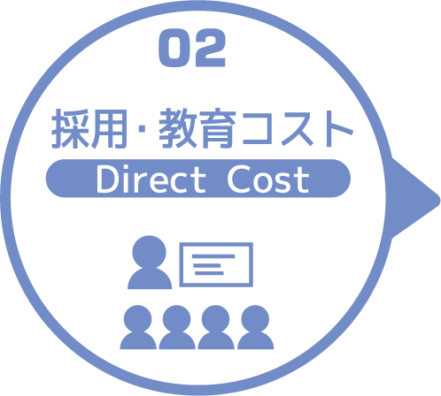
求人広告 | 一ヵ月あたり求人サイト掲載費用/月 | 掲載期間（月）/年 |  |  |  |  | 総コスト/年
 | ¥0 | 0 |  |  |  |  | ¥0
面接 | 一ヵ月あたり面接人数（人）/月 | 一人あたり平均面接時間（分） |  |  |  | 面接コスト/月 | 必要コスト/年
 | 1 | 20 |  |  |  | ¥478 | ¥5,736
新人研修（OJT） | 年間入社人数（人）/年 | 一人あたり研修担当職員数/人 | 一日あたり研修時間（分）/日 | 研修期間日数（日） |  | 研修コスト/入社一人 | 必要コスト/年
 | 7 | 2 | 180 | 1 |  | ¥8,604 | ¥60,228
外部研修 | 研修回数/年 | 平均参加費/回 |  |  |  |  | 必要コスト/年
 | 14 | ¥27,636 |  |  |  |  | ¥386,904
 |  |  |  |  |  | コスト合計/月 | コスト合計/年
 |  |  |  |  |  | ¥9,082 | ¥452,868

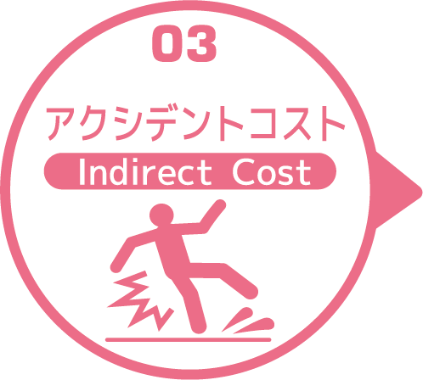
皮膚剥離 | 発生件数/月 | 一件あたり処置時間（分）/件 | 一件あたり報告書作成時間（分）/件 |  |  | 必要コスト/月 | 必要コスト/年
 | 1 | 10 | 30 |  |  | ¥956 | ¥11,472
褥瘡 | 発生件数/月 | 一件あたり処置時間（分）/件 | 一件あたり報告書作成時間（分）/件 |  |  | 必要コスト/月 | 必要コスト/年
 | 2 | 15 | 5 |  |  | ¥956 | ¥11,472
骨折 | 発生件数/月 |  | 一件あたり報告書作成時間（分）/件 |  |  | 必要コスト/月 | 必要コスト/年
 | 2 |  | 60 |  |  | ¥2,868 | ¥34,416
通院 | 発生件数/月 | 一件あたり通院介助時間（分）/件 | 一件あたり介助者数（人）/件 |  |  |  | 必要コスト/年
 | 31 | 120 | 1 |  |  |  | ¥88,908
入院 | 発生件数/年 | 一件あたり平均入院期間（日）/件 |  |  |  |  | 損失コスト/年
 | 32 | 24 |  |  |  |  | ¥8,908,800
 |  |  |  |  |  | コスト合計/月 | コスト合計/年
 |  |  |  |  |  | ¥4,780 | ¥9,055,068

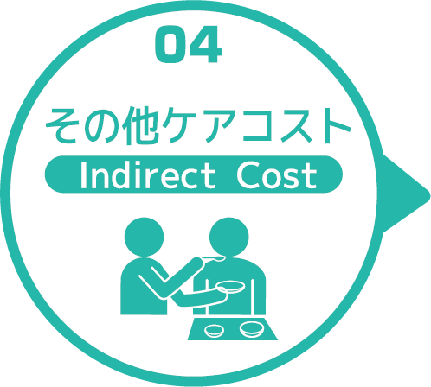
オムツコスト （パッド含む） | オムツ使用者（人） | 一日あたり総使用枚数/(人) | 一枚あたりオムツ単価/枚 |  |  | 必要コスト/月 | 必要コスト/年
 | 89 | 5 | ¥33 |  |  | ¥14,685 | ¥176,220
オムツ交換コスト | 介助が必要な対象者（人） | うち二人介助を要する対象者（人） | のべ介助者数（人）/日 | 介助対象者一人当たりの介助所要時間（分） | 介助対象者一人当たりの交換回数/日 | 必要コスト/月 | 必要コスト/年
 | 89 | 2 | 455 | 15 | 5 | ¥4,893,525 | ¥58,722,300
食事介助コスト | 介助が必要な対象者（人） | 食事介助に付くスタッフ（人）/回 |  | 介助対象者一人当たりの介助所要時間（分） | 介助対象者一人当たりの介助回数/日 | 必要コスト/月 | 必要コスト/年
 | 52 | 2 |  | 20 | 5 | ¥143,400 | ¥1,720,800
 |  |  |  |  |  | コスト合計/月 | コスト合計/年
 |  |  |  |  |  | ¥5,051,610 | ¥60,619,320
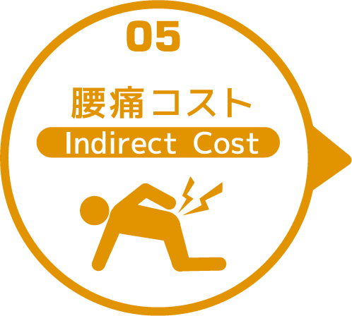

 | 介護職員数 | 年間サービス活動収益（売上） | 人件費率 | 腰痛保持率 | 低下能力係数 |  | 損失コスト
 | 90 | ¥381,060,000 | 65% | 1% | 7% |  | ¥17,338,230

 |  |  |  |  |  | 月間総コスト | 年間総コスト
 |  |  |  |  |  | ¥8,540,922.50 | ¥111,832,662

